Килимки_Extherm
 |  | Килимки з підігрівом. Гарантія - 2 роки

Вироблено у Німеччині компанією A. Rak Waermetechnik GmbH

Референс | Зовнішний вигляд | Найменування продукції | Виробник | Роздріб, ГРН

ET4060 | 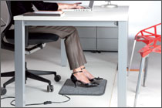 | Електрокилимок Extherm 40х60 см | A. Rak Waermetechnik GmbH | Не поставляется
ET5070 | 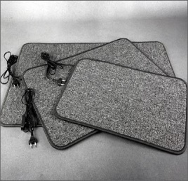 | Електрокилимок Extherm 50х70 см | A. Rak Waermetechnik GmbH | Не поставляется
ET6090 | 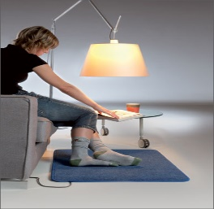 | Електрокилимок Extherm 60х90 см | A. Rak Waermetechnik GmbH | Не поставляется
ET3060 | 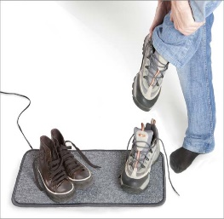 | Електрокилимок Extherm 30х60 см | A. Rak Waermetechnik GmbH | Не поставляется
ET30100 | 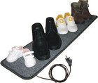 | Електрокилимок Extherm 30х100 см | A. Rak Waermetechnik GmbH | Не поставляется

Мати_Easytherm_IP
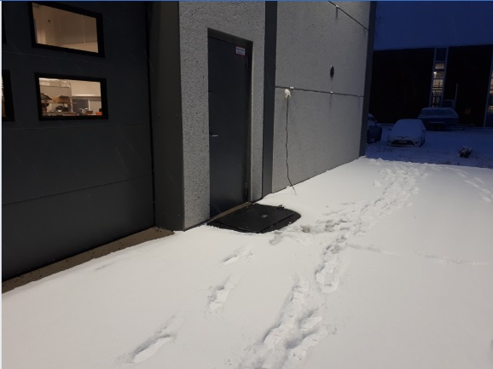
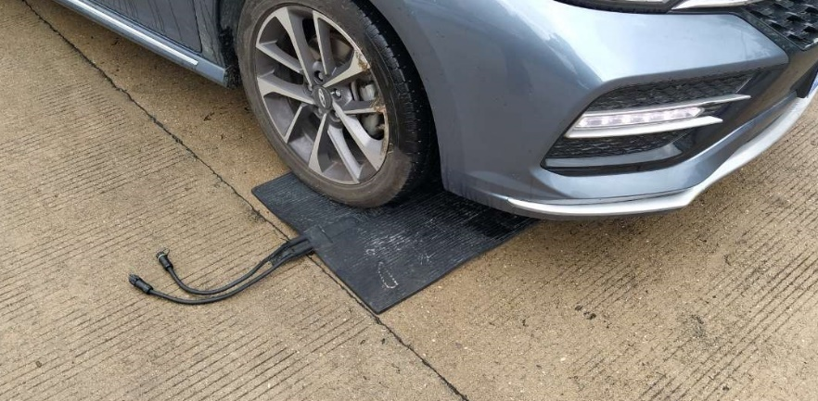
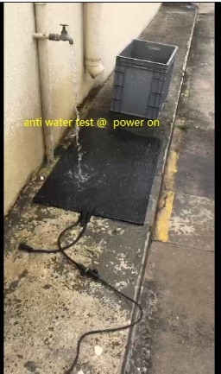
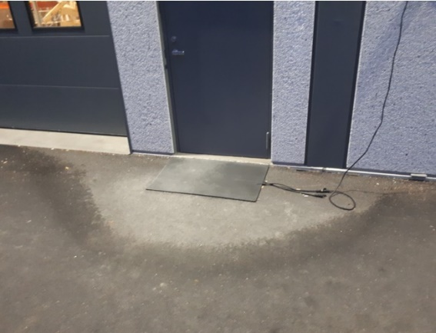
 |  | Гумовий мат вуличного застосування

 |  | Гарантія – 5 років

 | Зовнішний вигляд | Найменування продукції | Референс | Виробник | Роздріб, ГРН

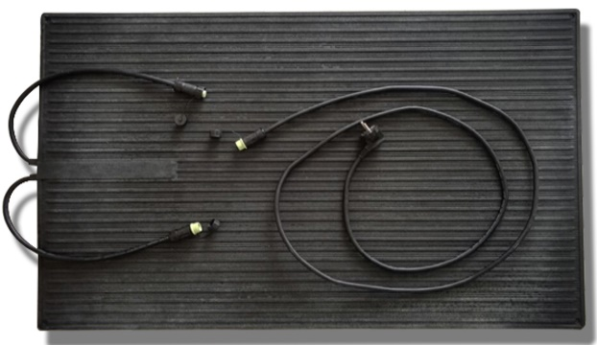 |  | Гумовий нагрівальний мат Easytherm 60х90 см | 55519 | Easytherm | 8,050

Термостати_Easytherm
Термостати. Гарантія – 3 роки

Референс | Найменування продукції | Зовнішний вигляд | Колір | Виробник | Роздріб, ГРН

55520 | Електромеманічний терморегулятор Easytherm EASY MECH, 16А, 3000Вт |  | Білий | Easytherm | 1,328
55521 | Програмований терморегулятор Easytherm EASY PRO, 16А, 3000Вт |  | Білий | Easytherm | 2,646
55522 | Програмований терморегулятор Easytherm EASY PRO WIFI, 16А, 3000Вт |  | Білий | Easytherm | 4,536
55538 | Терморегулятор Easytherm ET-20, 3200 Вт |  | Білий | Easytherm | 1,040
55539 | Терморегулятор Easytherm ET-20M, 3200 Вт |  | Білий матовий | Easytherm | 1,040
55540 | Терморегулятор Easytherm ET-25, 3200 Вт |  | Чорний матовий | Easytherm | 1,040
55523 | Електромеханічний цифровий терморегулятор Easytherm ET30, 16А, 3200Вт |  | Білий | Easytherm | 1,365
55536 | Електромеханічний цифровий терморегулятор Easytherm ET30М, 16А, 3200Вт |  | Білий матовий | Easytherm | 1,365
55524 | Електромеханічний цифровий терморегулятор Easytherm ET35, 16А, 3200Вт |  | Чорний матовий | Easytherm | 1,365
55525 | Програмований терморегулятор Easytherm ET40, 16А, 3200Вт |  | Білий | Easytherm | 2,625
55537 | Програмований терморегулятор Easytherm ET40M, 16А, 3200Вт |  | Білий матовий | Easytherm | 2,625
55526 | Програмований терморегулятор Easytherm ET45, 16А, 3200Вт |  | Чорний матовий | Easytherm | 2,625
55531 | Контролер для систем сніготанення ЕТ-110 | 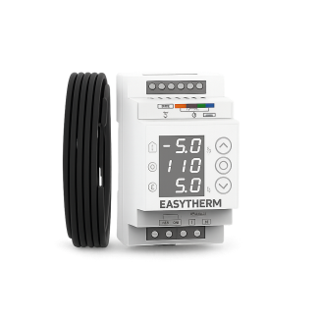 | - | Easytherm | 3,560
55532 | 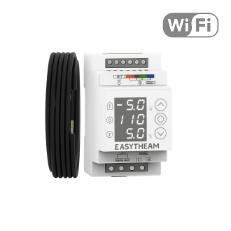 Контролер для систем сніготанення ЕТ-220 з WiFi |  | - | Easytherm | 5,800

Датчики. Гарантія – 1 рік

Референс | Найменування продукції | Зовнішний вигляд | Колір | Виробник | Роздріб, ГРН

55533 | Датчик температури повітря для систем сніготанення ЕТ-330 |  | - | Easytherm | 506
55534 | Датчик вологості та температури повітря для систем сніготанення круглий ЕТ-440 | 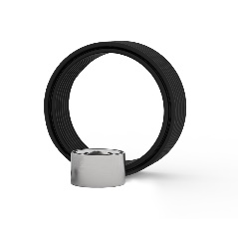 | - | Easytherm | 5,040
55535 | Датчик вологості та температури повітря для систем сніготанення довгастий ЕТ-550 | 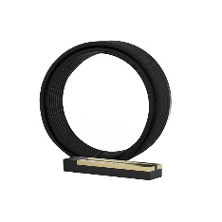 | - | Easytherm | 4,435

Самрег_Easytherm_Аксесуари
 | Саморегулюючий кабель. Аксесуари

Референс | Найменування продукції | Зовнішний вигляд | Виробник | Роздріб, ГРН

SR17 | Кабель саморегулюючий Easytherm SR 17 | 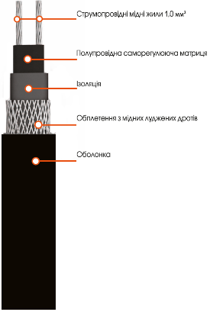 | Easytherm | 399
SR30 | Кабель саморегулюючий Easytherm SR 30 |  |  | 399
55513 | Датчик температури Easytherm для термостатів EASY MECH/EASY PRO/EASY PRO wifi |  | Easytherm | 557
55528 | Датчик температури Easytherm для термостатів ET30/ET35/ET40/ET45 |  | Easytherm | 557
55517 | Алюмінієвий скотч Easytherm, 50мм*30м | 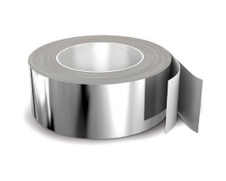 | Easytherm | 584
55512 | Гофра для датчика теплої підлоги 13 мм, 1м |  | Easytherm | 43
55518 | Набір для підключення до електромережі Easytherm (ізоляційні матеріали та муфти) |  | Easytherm | 321
55514 | Універсальне кріплення для монтажу в лотках та водостоках (косичка), 1м |  | Easytherm | 112
55511 | Кріплення для водостоку 15мм*200мм |  | Easytherm | 24
55515 | Монтажна стрічка 20мм, 1м |  | Easytherm | 56
55527 | Датчик температури для термостатів Extherm ET-21 |  | Extherm | 557
55516 | Ремонтний комплект для нагрівального мату (кабелю) Extherm |  | Extherm | 1,370

